to_read
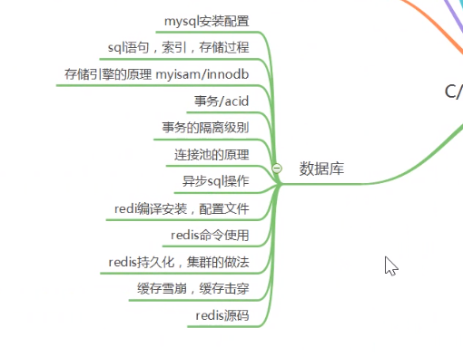

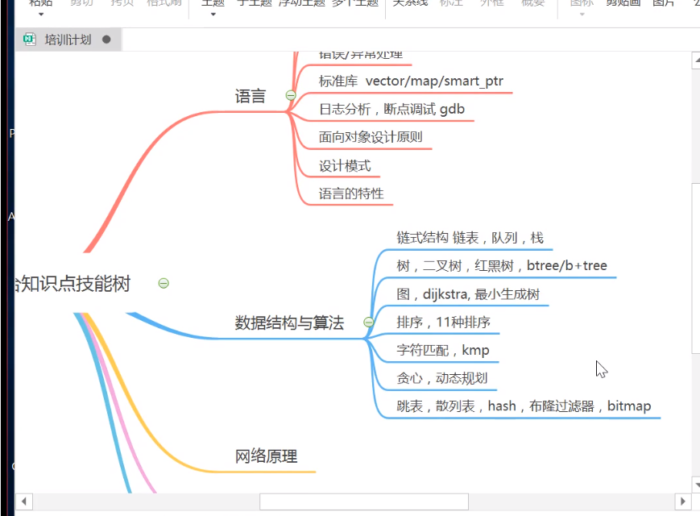

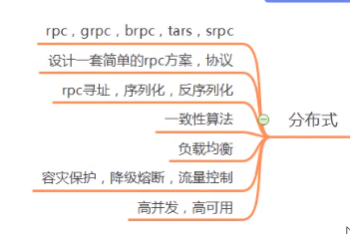

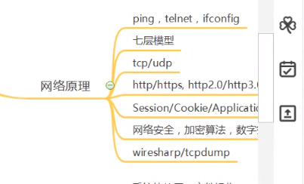

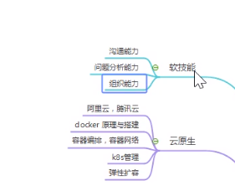

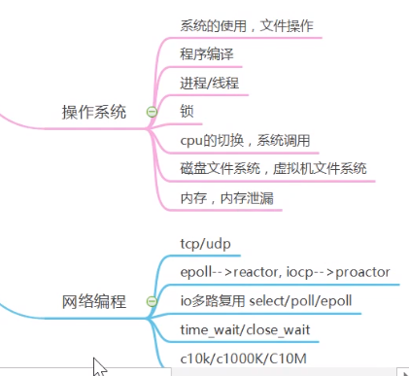

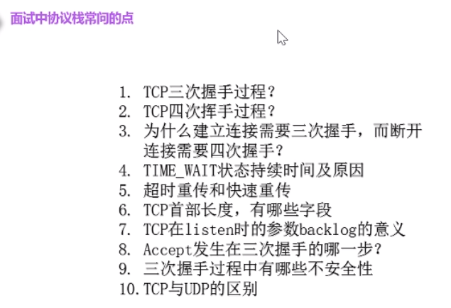

 | 面试整理 | https://hit-alibaba.github.io/interview/basic/network/Socket-Programming-Basic.html

C++ | C++ primer | 第5版 | 2020-11-18 | 2020-11-30
 | C++ 程序设计语言 | 第4版
 | C++ 程序设计：原理与实践 | 第2版 初学者
 | c++设计与演化
 | Effective C++ | 第3版 | 2020-12-30 | 2021-01-04
 | More Effective C++ |  | $$$
 | Exceptional C++ |  | $$$
 | Effective STL |  | $$$
 | The C++ standard library, 2nd edition | 第2版 C++11 工具书
 | stl源码剖析 |  | $$$

C++11 | 深入理解C++11 |  | $$$

 | Effective Modern C++ | meyer | 2020-12-21 | 2020-12-29
 | 现代C++教程 |  | 2020-12-17 | 2020-12-21

 | 程序员的自我修养—链接、装载与库 |  | $$$
 | 深度探索 c++ 对象模型 |  | 2021-01-06 | 2021-01-11
 | 深入理解计算机系统 | 第3版 | 2020-12-01 | 2020-12-04 | 大部分是硬件体系结构相关，少量的软件部分只提了一小部分知识

C | C和指针
 | C专家编程

linux | unix 环境高级编程
 | Unix网络编程 卷1,2
 | TCP/IP详解 卷1,2,3
 | linux 高性能服务器编程 | 游双(345p) | 2021-01-11 | 2021-01-16

 | linux 多线程服务端编程 | 陈硕

 | libevent 源码深度剖析 P44 | 张亮 | 一般
 | Libevent 深入浅出 P146 | 刘丹冰 | 一般
 | libevent 参考手册（中文版）P126 |  | 介绍函数使用

数学 | 向量计算

设计模式
 | 大话设计模式 |  | 不读
 | head first 设计模式 |  | 2020-12-15 | 2020-12-17
 | 敏捷软件开发原则，模式和实践
 | 设计模式之蝉
 | 设计模式 可复用面向对象软件的基础

DB | 数据库设计
 | radis

并发 | 并发编程艺术 | java
 | c++ concurrency in action(第2版) | 第2版 | 2020-12-08 | 2020-12-14
 | c++ 多线程编程实战 | windows平台
 | 多处理器编程的艺术 | java
 | c++ concurrency in action 视频 |  | 2021-01-14 | 2021-01-19

网络 | 计算机网络

计算机体系结构 | 计算机体系结构

win32 | 在WIN32中（区别于Linux，其实也差不多），同步机制主要有以下几种：
 | （1）事件(Event);
 | （2）信号量(semaphore);
 | （3）互斥量(mutex);
 | （4）临界区(Critical section)。

数据结构和算法 | 大话数据结构

面试宝典 | 剑指offer
 | 程序员代码面试指南：IT名企算法与数据结构题目最优解

软件工程 | 代码整洁之道
 | 程序员修炼指南
 | 代码大全 |  | 2021-01-04 | $$$

 | 进程间通信 | 多线程总结.docx
 | 多线程同步 信号量，临界区。。。 | 多线程总结.docx

 | TCP头解析
 | TCP握手协议， 数据传输细节(拥塞控制)
其他 | 性能优化方法
 | 空指针问题
 | epoll
 | libevent 源码剖析
 | 地图管理
 | 玩家协议 设置优先级来管理
 | 根据网络协议优先级来优先处理某些重要协议
 | 网络吞吐量
 | 网络延时，协议延时引起的后果
 | 网络握手断开时出现连接数未减的问题
 | 玩家卡顿引起走路不光滑问题
 | 智能指针详细讨论
 | 无锁队列
 | 数据库设计需要注意的地方，解决慢查询
 | 行为树AI
 | 进程间通信
 | 3D地图管理
 | 体素
 | tcp 拥塞控制，头解析，握手协议
 | 异步connect,send，recv 等socket相关 函数 实现
 | protobuf
 | 有限状态机，行为树
 | select,poll,epoll区别，源码分析 | https://cloud.tencent.com/developer/article/1344704?from=information.detail.linux%20%E5%BC%82%E6%AD%A5socket
 | socket结合TCP流程理解
 | tcpdump 使用， 研究握手协议，传输机制
 | epoll源码分析
 | 子线程处理控制台操作
 | 项目组长管理相关技能，管理组员，代码审核等
 | linux多进程，多线程同步方式， 信号量，临界区等。。 | 多线程总结.docx
 | 消息协议队列数据积压时，怎么处理？ 少插入，多取出
 | std::async/std::future, std::package_task,std::promise
 | 三次握手协议最后一次不发送会发生什么事情？？
 | 大量 fin_wait_1是什么原因？？
 | udp可靠传输协议设计？
 | 同步，异步，阻塞，非阻塞 理解 | 多线程总结.docx
 | epoll 是不是线程安全？
 | epoll红黑树的实现是不是线程安全？
 | proactor iocp

c++ 特性，对象模型

操作系统

网络原理

网络编程

游戏逻辑，性能

독서연구소 | 완벽한 공부법
 | 공복의 힘
 | 평균의 힘
 | 운명의 메타인지
 | 리더의 탄생
 | 피부

 | nudge
 | grit
 | atomic habit
 | habit

重点书籍
已读
查理芒格推荐

 | 达尔文的盲点

 | 第一部分、理财基础

 | 穷查理宝典

 | 小狗钱钱 | 72 | 2020/05/14 ~ 2020/05/15

 | 富爸爸，穷爸爸

 | 财务自由之路

 | 学以致富

 | 思考致富

 | 穷理查年鉴

 | 投资大师罗杰斯给宝贝女儿的12封信

 | 第二部分、认识市场

 | 伟大的博弈

 | 漫步华尔街

 | 共同基金常识

 | 指数基金投资指南

 | 逃不开的经济周期

 | 经济学原理

 | 1929年大崩盘

 | 商业冒险

 | 大空头

 | 大而不倒

 | 压力测试

 | 当音乐停止之后

 | 这次不一样：八百年金融危机史

 | 金钱游戏

 | 对冲基金风云录

 | 诚信的背后/泥鸽靶

 | 说谎者的扑克牌

 | 客户的游艇在哪里？

 | 香港股史（1841-1997）

 | 台湾股市大泡沫

 | 空头之王

 | 市场的(错误)行为:风险、破产与收益的分形观点

 | 在不确定的世界

 | 对冲之王 : 华尔街量化投资传奇，詹姆斯·欧文·韦瑟罗尔

 | 门口的野蛮人

 | 第三部分、认识自己

 | 影响力

 | 乌合之众

 | 大癫狂/非同寻常的大众幻想与群众性癫狂

 | 别做正常的傻瓜，奚恺元

 | 思考，快与慢

 | 当金钱遇到大脑，贾森·茨威格

 | 实力、运气与成功，迈克尔·莫布森

 | 行为投资学手册，詹姆斯·蒙蒂尔

 | “错误”的行为：行为经济学关于世界的思考，从个人到商业和社会，理查德·泰勒

 | 决策与判断，斯科特·普劳斯

 | 清醒思考的艺术

 | 意志力

 | 第四部分、认识大师

 | 巴菲特传

 | 滚雪球

 | 跳着踢踏舞去上班

 | 查理·芒格传

 | 金融炼金术

 | 股票大作手回忆录

 | 沃尔特·施洛斯资料集

 | 格雷厄姆——华尔街教父回忆录

 | 在股市大崩溃前抛出的人：巴鲁克自传

 | 巴菲特与索罗斯的投资习惯

 | 价值投资：从格雷厄姆到巴菲特

 | 大师的投资智慧

 | 大师的投资习惯

 | 戴维斯王朝

 | 旅行，人生最有价值的投资/投资骑士/罗杰斯环球投资旅行

 | 玩赚地球/风险投资家环球游记

 | 街头智慧

 | 第五部分、投资理念

 | 证券分析

 | 聪明的投资者

 | 巴菲特致股东的信

 | 安全边际

 | 投资最重要的事

 | 查理·芒格的智慧：投资的格栅理论

 | 查理·芒格的原则

 | 写给业余投资者的10条军规

 | 随机漫步的傻瓜，纳西姆•尼古拉斯•塔勒布

 | 黑天鹅

 | 反脆弱：从不确定性中获益

 | 价值投资 : 通往理性投资之路，詹姆斯·蒙蒂尔

 | 奥马哈之雾

 | 穿越迷雾

 | 向格雷厄姆学思考，向巴菲特学投资

 | Big Money Thinks Small

 | 亿万美元的错误

 | 魔鬼投资学，迈克尔·莫布森

 | 点球成金

 | 德扑之王

 | 炒股的智慧

 | 第六部分、投资策略

 | 巴菲特之道

 | 怎样选择成长股？

 | 股市投资致富之道

 | 股市真规则

 | 巴菲特的护城河

 | 巴菲特的投资组合

 | 巴菲特高收益投资策略

 | 巴菲特也会错

 | 与巴菲特午餐时，我顿悟的5个真理

 | 彼得林奇的成功投资

 | 战胜华尔街

 | 憨夺型投资者

 | 邓普顿教你逆向投资

 | 逆向投资策略，大卫•德雷曼

 | 股市天才 : 发现股市利润的秘密隐藏之地/你也可以成为股市天才，乔尔·格林布拉特。

 | 股市稳赚 : 战胜市场的小册子

 | 哥伦比亚商学院价值投资讲义

 | 机构投资的创新之路，大卫·F·斯文森。

 | 不落俗套的成功

 | 集中投资 : 巴菲特和查理·芒格推崇的投资策略

 | 攻守兼备，马丁·J·惠特曼

 | 约翰·聂夫的成功投资

 | 财富公式/赌神数学家 : 战胜拉斯维加斯和金融市场的财富公式，威廉·庞德斯通。

 | 策略思维 : 商界、政界及日常生活中的策略竞争

 | 股市进阶之道

 | 投资中最简单的事

 | 投资中不简单的事

 | 策略投资

 | 第七部分、财务估值及投资工具

 | 学会估值，轻松投资。

 | 达摩达兰论估价

 | 巴菲特的估值逻辑。

 | 价值评估 : 公司价值的衡量与管理，蒂姆·科勒

 | 价值 : 公司金融的四大基石

 | 手把手教你读财报。

 | 财报就像一本故事书

 | 亚洲财务黑洞

 | 财务报表分析，马丁·弗里德森。

 | 财务报表分析与证券定价，斯蒂芬·H.佩因曼。

 | 财务报表分析与股票估值，郭永清

 | 财务报表分析与证券投资，姜国华

 | 估值的艺术

 | 公司价值分析：案例与实践，李杰

 | 投资最困难的事 : 公司基本面分析与估值，全昌明

 | 读懂银行股

 | 消费品股票投资标准和实操技巧，丁峰

 | 巴菲特的消费垄断式投资

 | 可转债投资魔法书

 | 低风险投资之路

 | 投资策略实战分析

 | 第八部分、理解商业

 | 商业模式全史

 | 企业生命周期

 | 定位

 | 长尾理论

 | 创新者的窘境

 | 创新者的解答

 | 创新者的处方

 | 竞争战略

 | 基业长青

 | 从优秀到卓越

 | 管理十诫：影响你一生的管理哲学，唐纳德·基奥

 | 商界局外人

 | 投资大师沃伦·巴菲特的管理奥秘

 | 杰克·韦尔奇自传

 | 赢

 | 塞氏企业

 | 富甲美国——山姆·沃尔顿自传

 | 乔布斯传

 | 致所有疯狂的家伙 : 维珍创始人理查德·布兰森自传

 | 鞋狗

 | 乐高：创新者的世界。

 | 三双鞋: 美捷步总裁谢家华自述

 | 只有偏执狂才能生存，安迪·格鲁夫

 | 洛克菲勒传

 | 比尔盖茨与微软帝国的创建

 | 并购霸业

 | 将心注入 : 星巴克创始人，全球董事长霍华德.舒尔茨自述

 | 我在通用汽车的岁月

 | 谁说大象不能跳舞

 | 个人历史：凯瑟琳·格雷厄姆自传

 | 一胜九败：优衣库风靡全球的秘密

 | 零售的哲学

 | 迪士尼传奇

 | 引爆快乐 : 迪士尼王国的经营魔法

 | 可口可乐传

 | 3G资本帝国

 | 高盛帝国

 | 富国之道

 | 帝国的兴衰：AIG的故事

 | 浪潮之巅

 | 硅谷钢铁侠 : 埃隆·马斯克的冒险人生

 | 一网打尽：贝佐斯与亚马逊时代

 | 创新者 : 一群技术狂人和鬼才程序员如何改变世界

 | 腾讯传

 | 一个广告人的自白

 | 全球顶级CEO的搭档传奇

 | 街头生意经

 | 美国企业家：三百年传奇商业史

 | 我们如何来到现在：商业、技术与金融趣史

 | 第九部分、外延的知识

 | 寻找智慧：从达尔文到芒格

 | 自私的基因

 | 第三种猩猩

 | 盲眼钟表匠

 | 枪炮、病菌与钢铁

 | 物种起源

 | 深奥的简洁

 | 基因组

 | 基因传

 | 我们为什么生病

 | 迷人的温度/温度，决定一切

 | 迷人的材料

 | 冰河世纪/Ice Age

 | 万物简史

 | 生命是什么 : 活细胞的物理观，薛定谔

 | 时间简史

 | 上帝掷骰子吗？

 | 从一到无穷大

 | 物理世界奇遇记

 | 蚂蚁的故事

 | 上瘾500年

 | 左手咖啡，右手世界 : 一部咖啡的商业史

 | 阿司匹林传奇

 | 集装箱改变世界

 | 游戏改变世界

 | 苏格兰 : 现代世界文明的起点/苏格兰人如何发明现代世界

 | 国富国穷

 | 生活在极限之内

 | 历史的教训

 | 人类简史

 | 未来简史

 | 理性乐观派

 | 富兰克林自传

 | 富兰克林传，沃尔特·艾萨克森

 | 爱因斯坦传

 | 弗兰克尔自传：活出生命的意义

 | 我生活的种种模式：赫尔伯特·A·西蒙自传

 | 别闹了，费曼先生

 | 你干吗在乎别人怎么想？

 | 孙子兵法

 | 三国演义

 | 三体

 | 源泉，安·兰德

 | 阿特拉斯耸耸肩，安·兰德

 | 商人为什么需要哲学，安·兰德

 | 清单革命

 | 谈判力

 | 奇特的一生

 | 原则

 | 如何阅读一本书？

 | 一万小时天才理论

 | 习惯的力量

 | 逆向思考的艺术

 | 哥德尔 埃舍尔 巴赫——集异璧之大成

